Тест-кейсы функционала
 |  | Тест-кейсы

Предварительные шаги: |  |  | Авторизоваться на портале Jira

Номер тест-кейса/ID | Название | Предварительные шаги | Шаги | Данные | Ожидаемый результат | attach: | Фактический результат | Баги

1 | Добавить новую задачу в "Список задач" |  | 1. Нажать кнопку "К порталу" |  | 1. Появилась кнопка "Help Desk"
 |  |  | 2. Нажать кнопку "Help Desk" |  | 2. Открылось поле с выбором "Technical question" и "Incident"
 |  |  | 3. Нажать кнопку "Incident" |  | 3. Открылось окно создания задачи
 |  |  | 4. Нажать кнопку "Создать" |  | 4. Задача создана

2 | Редактировать задачу |  | 1. Выбрать задачу с типом "Bug" |  | 1. Открылось окно с задачей
 |  |  | 2. Нажать кнопку "Редактировать" |  | 2. Открылось поле для редактирования задачи
 |  |  | 3. Нажать кнопку "Изменить". | 1. В поле "Что у вас за проблема?" удалить старые данные (если были) ввести слово Check 2. В поле "Description" удалить старые данные (если были) ввести слово Check | 3. Новые данные сохранились

3 | Добавить комментарий к задачам |  | 1. Открыть задачу с типом "Bug" |  | 1. Открылось окно с задачей
 |  |  | 2. Внизу страницы нажать кнопку "Комментарий" |  | 2. Открылось поле для ввода комментария
 |  |  | 3. Написать текст в поле ввода | Ввести текст: "Check" | 3. Текст ввёлся в поле ввода
 |  |  | 4. Нажать кнопку "Сохранить" |  | 4. Отобразился комментарий, с введёнными данными

4 | Изменить язык |  | 1. Нажать в правом верхнем углу на стрелочку |  | 1. Появилась кнопка "Профиль" | 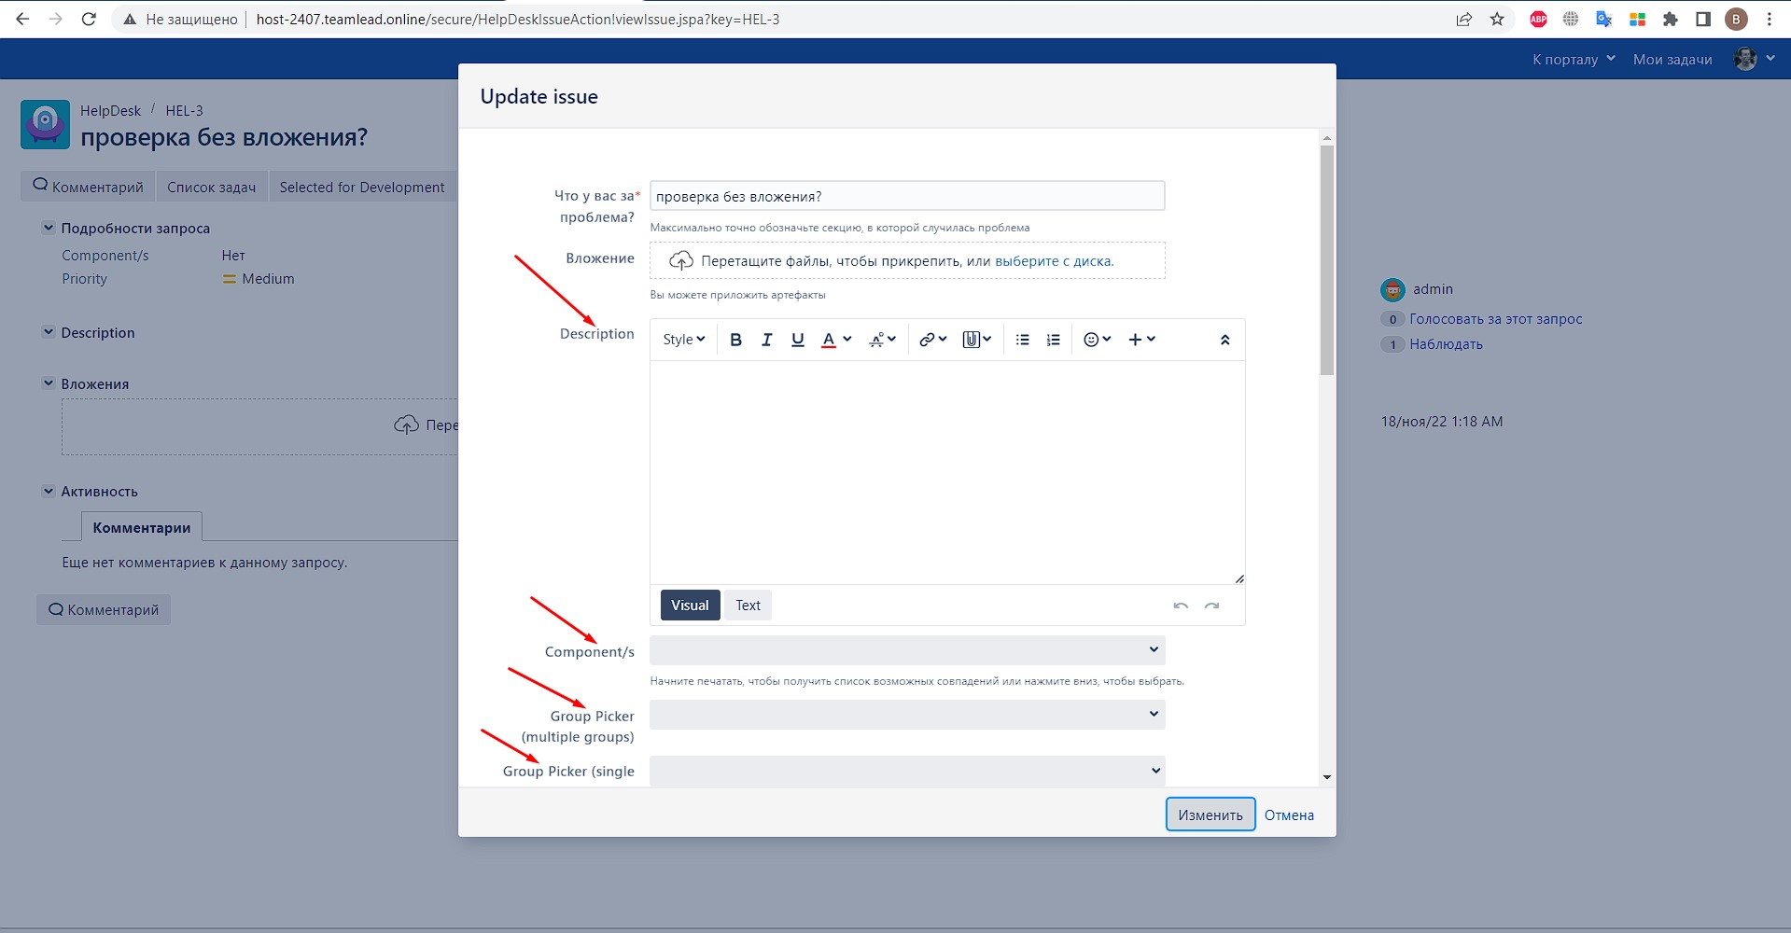
 |  |  | 2. Нажать на кнопку "Профиль" |  | 2. Открылся профиль
 |  |  | 3. Напротив поля "Полное имя" нажать на кнопку редактировать |  | 3. Открылось окно с редактированием данных профиля
 |  |  | 4. В выпадающем списке выбрать язык. | выбрать русский язык | 4. Языковая локализация на всех страницах портала успешна |  |  | 1.Баг-репорт

5 | Офильтровать задачи |  | 1. Нажать кнопку "Тип" | выбрать чекбокс "Story" и "Task" | 1. Отобразились все задачи с выбранным типом
 |  |  | 2. Нажать кнопку "Статус" | выбрать чекбокс "Done" | 2. Отобразились все задачи с выбранным типом и статусом
 |  |  | 3. В левом верхнем углу нажать кнопку "Сброс" |  | 3. Фильтр сбросился

6 | Экспортировать задачи |  | 1. Выбрать кнопку "Экспорт данных Customer Portal" |  | 1. Началась скачивание файла в формате .xls
 |  |  | 2. Открыть скачанный файл |  | 2. Выведены все задачи со столбцами "Cоздано", "Тип задачи","Key", "Тема", "Исполнитель", "Статус"

Баг-репорты
 |  | Баг-репорты

Номер баг-репорта/ID | Заголовок | Описание | Предварительные шаги | Шаги | Ожидаемый результат | Фактический результат | attach: | Приоритет / Priority | Серьёзность / Severity | Окружение

1 | Не на всех страницах в портале меняется язык, при выборе русского языка |  | Авторизоваться на портале Jira | 1. Нажать в правом верхнем углу на стрелочку | Языковая локализация на всех страницах портала успешна | Языковая локализация не прошла полностью |  | Normal | Minor | Windows 10 Pro, Chrome Версия 113.0.5672.63 (Официальная сборка), (64 бит)
 |  |  |  | 2. Нажать на кнопку "Профиль"
 |  |  |  | 3. Напротив поля "Полное имя" нажать на кнопку редактировать
 |  |  |  | 4. В выпадающем списке выбрать русский язык.

2 | Не удаляется вложение при создании новой задачи |  | Авторизоваться на портале Jira | 1. Нажать кнопку "К порталу" | После создания задачи вложение можно удалить | Вложение удалить нельзя, ошибка "This attachment can not be removed" | 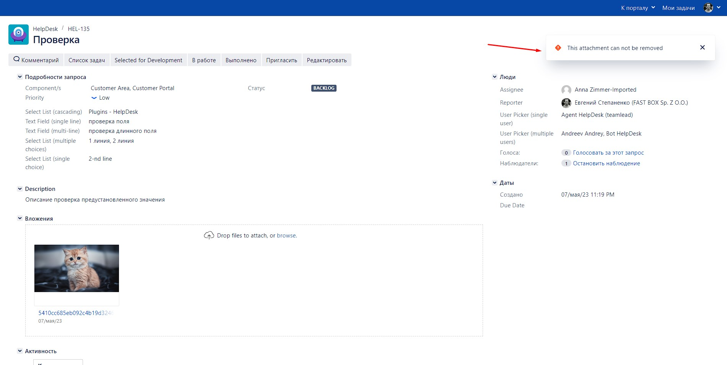 | Low | Trivial | Windows 10 Pro, Chrome Версия 113.0.5672.63 (Официальная сборка), (64 бит)
 |  |  |  | 2. Нажать кнопку "Help Desk"
 |  |  |  | 3. Нажать кнопку "Incident"
 |  |  |  | 4. Выбрать вложение
 |  |  |  | 5. Нажать кнопку "Создать"
 |  |  |  | 6. Нажать кнопку "Delete this attachment" рядом со вложением

